상품제안서
메쉬아웃도어 손쿨토시 & 귀걸이 쿨마스크 세트 | 상품코드: F27141

 |  |  |  |  |  |  | 02-412-0044 | www.easy1.co.kr
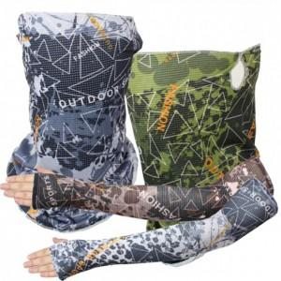

【상세/제작정보】 | <p><span id="husky_bookmark_end_1719210347708"></span>&nbsp;</p>

【인쇄/포장옵션】 | 스티커 / 포장불가능

【공급단가】 | 수량 | 200~ | 500~ | 1,000~ | 3,000~ | 5,000~
*VAT별도 | 단가 | 3,000원 | 2,950원 | 2,870원 | 2,820원 | 2,750원

【상품 URL】 | https://dev.easy1.co.kr:443/src/goods_detail.php?gdno=27141

